Sheet1
1.1计算机网络出现的背景

1、计算机网络根据其规模可分为广域网：WAN、局域网LAN

1.2计算机与网络发展的7个阶段

1.批处理
事先将用户程序和数据装入卡带或磁带，并按照一定的顺序读取是用户所要执行的这些程序能够一并批量的得到处理的方式
缺点：这种计算机体积巨大价格昂贵、时间过长

2.分时系统
多个终端与同一个计算机连接，允许多个用户同时使用一台计算机系统，分时系统的重要特性：独占性

1.3协议

1.TCP/IP就是TCP、IP、HTTP等协议的集合

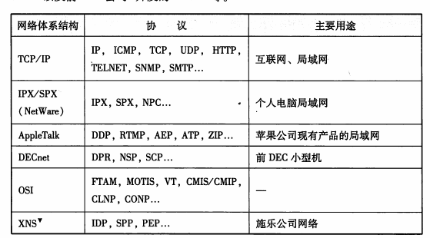

2.协议的必要性
协议就是计算机与计算机之间通过网络实现通信时实现达成的一种约定
这种约定使得那些不同厂商、不同cpu、不同操作系统组成的计算机之间 只要遵循相同的协议就能够实现通信

3.cpu与os
cpu译作中央处理器，是一个数字芯片
一个cpu通常在同一时间只能运行一个程序

os译作操作系统，是一种基础软件，集合了cpu管理、内存管理、计算机外围设备管理以及程序运行管理等重要功能
如今在个人电脑中普遍使用的操作系统有：unix、windows、mac os x、linux

芯片是“集成电路”的俗称。集成电路有模拟集成电路和数字集成电路，如果一片集成电路（芯片）中既有模拟电路又有数字电路，则称其为数模混合集成电路。
CPU是中央处理器，包含运算器和控制器，是数字电路。如果将运算器和控制器集成在一片集成电路上，就称之为微处理器。目前人们将中央处理器与微处理器已经混为一谈了。
因此，CPU是一种数字芯片，只是众多芯片中的一类。

4.分组交换协议
分组交换是指将大数据分割成一个个叫包的较小单位进行传输的方法

计算机会在每一个分组的报文首部附上源主机地址、目标主机地址
当一个数据被分为多个分组时为了标明是原始数据中的哪一部分就有必要将分组序号写入包中，接收端会根据这个序号，将每个分组按照序号重新装配为原始数据

